Sheet1
Variables | 1 | 2 | 3 | 4 |  |  |  | 5 | 6 | 7 | 8 | 9
Tipo de normalización | MinMaxScaler | MinMaxScaler | MinMaxScaler | MinMaxScaler | MinMaxScaler | MinMaxScaler | MinMaxScaler | MinMaxScaler | MinMaxScaler | MinMaxScaler | MinMaxScaler | MinMaxScaler
Orden de normalización | X,Y | X,Y | X,Y | X,Y | X,Y | X,Y | X,Y | X,Y | X,Y | X,Y | X,Y | X,Y
Número de capas | 3 | 3, LSTM | 4 | 6 | 6 | 6 | 7 | 3 | 3 | 3 | 3 | 3
Número de neuronas por capa | 64,64,2 | 64,64,2 | 64,64,64,2 | 128,64,64,32,16,2 | 128,64,64,32,16,2 | 128,64,64,32,16,2 | 128,64,64,64,32,16,2 | 32,32,2 | 32,32,2 | 32,32,2 | 32,32,2 | 32,32,2
Tipo de Optimizador | adam | adam | adam | adam | adam | adam | adam | adam | adam | adam | adam | adam
Épocas | 10 | 10 | 10 | 10 | 100 | 100 | 10 | 20 | 20 | 20 | 50 | 20
loss | mse | mse | mse | mean absolute error | mean absolute error | mean absolute error | mean_absolute_error | mse | mse | mse | mse | mse
Learning Rate | 0.001 | 0.001 | 0.01 | 0.001 | 0.01 | 0.01 | 0.05 | 0.001 | 0.001 | 0.001 | 0.001 | 0.01
Batch size | 32 | 32 | 32 | 32 | 32 | 32 | 32 | 32 | 16 | 8 | 8 | 8
Tipo Activación | relu, relu | tanh | relu | relu | relu | 5relu, softmax | relu | relu | relu | relu | relu | relu
MAE | 75.797053428 | 75.63068965 | 75.636703506 | 75.67930986 | 75.67930986 | 128.66569682 | 150.54842057 | 75.725980745 | 75.650643324 | 75.627561481 | 75.633149759 | 75.677932695
MSE | 15282.600899 | 15189.442133 | 15192.353603 | 15208.893836 | 15208.893836 | 47513.216213 | 60510.665471 | 15235.326695 | 15193.510955 | 15182.635745 | 15184.359957 | 15229.955877
R^2 | 0.038709101102 | 0.050216593406 | 0.043303974591 | 0.00056307815926 | 0.00056307815926 | -1.3031861135 | -1.6115651704 | 0.047012272652 | 0.048085604338 | 0.049255610512 | 0.043127566464 | -0.0016860039792
Grafica
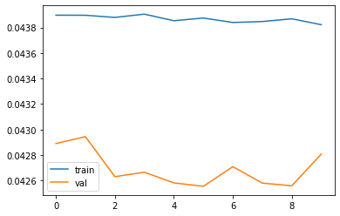
1

2

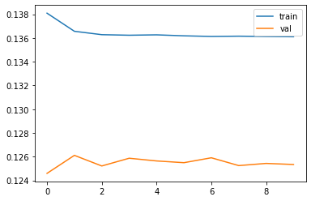
3

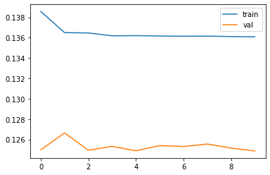
4

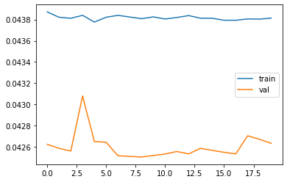
5

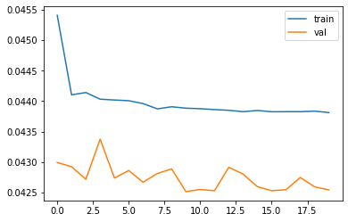
6

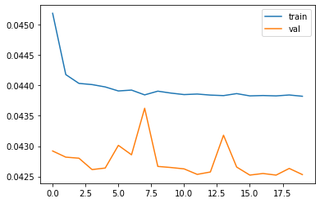
7

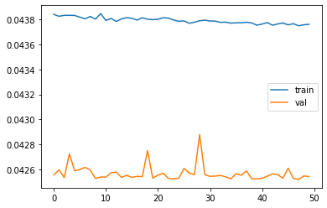
8

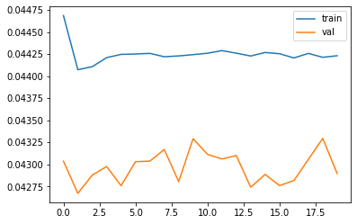
9

